TO-BE(Developer)
Virtual Terminal 2.0 Information Architecture (Developer)

구분 | 1st | 2nd | 3rd | 4th | Tab | Step | PopUp | 로그인 여부 | Page | 주요기능 / Comment | 비고 | Function List | 담당자검토 결과 | Comment
 | Log In |  |  |  |  |  |  | X | 1 | - VT 로그인을 위해 ID/PW 입력(별도의 Window 사용) |  | SEQ-1
Screen View | Main Screen |  |  |  |  |  |  | O | 1 | - 터미널 지형지물(도로, 레인정보, 블럭정보, 건물, In-Gate/Out-Gate, Gas Station, CCTV Light, Pole, RFID Pole 등), 장비(크레인, 트럭 등) 표현 - 멀티 스크린으로 분할된 스크린 뷰 확인 가능 |  | SEQ-10 ~ 16
 |  | Unified Search |  |  | Current |  |  | O | 1 | - 클릭 시 통합검색 Viewer 실행 - Equipment, Container, 작업자 검색 시 Information, Job, Alarm 정보 결과 확인 및 리스트 클릭 시 해당 Equipment, Container로 Focus 이동 |  | SEQ-85 ~ 89
 |  |  |  |  | Historical |  |  | O | 1 | - Container 검색 시 작업흐름순 Job Info 출력(Vessel→QC(양하)→YT(적재/이동)→TC(운반)→OTR(적재/이동)→Gate Out) - CHE 검색 시 JobList, AlarmList 각각 작업흐름 순서대로 출력 |  | SEQ-85 ~ 89
 | Tool Bar | Summary view |  |  |  |  |  | O | 1 | 전체화면 2D Mini Map으로 YC&ITV&OTR 위치, Yard/Block 점유율, 생산성 등 표현 특정 Warning 표시(강풍주의-wind alarm, 화재주의-fire alarm) |  | SEQ-19 ~ 28
 |  | 2D Free Switch |  |  |  |  |  | O | 1 | 해당 스크린 뷰 2D화면 전환 |  | SEQ-77
 |  | 3D Free Switch |  |  |  |  |  | O | 1 | 해당 스크린 뷰 3D화면 전환 |  | SEQ-78
 |  | Screen Control |  |  |  |  |  | O | 1 | 클릭 시 화면 분할 선택영역이 보이고 선택 시 스크린 뷰 분할 표시 |  | SEQ-84
 |  | camera setting |  |  |  |  |  | O | 1 | - 해당 view 기준으로 Camera setting view 실행 - F1~F10 카메라 설정 & User Profile Update |  | SEQ-83
 |  | Magnifier |  |  |  |  |  | O | 1 | Summary View에서 특정 CHE, Space 3D 확대 뷰 제공(돋보기) |  | SEQ-24
 |  | Virtual Block |  |  |  |  |  | O | 1 | 위치 확인이 안되는 콘테이너의 Virtual Block 정보 제공(Block Number, Block별 콘테이너 개수, 콘테이너 기본정보) |  | SEQ-26
 |  | Action View Undo |  |  |  |  |  | O | 1 | Action View 실행 시 Action View 이전 화면 복원 기능 |  | SEQ-27
 |  | Rewind View Undo |  |  |  |  |  | O | 1 | VT 사용자에게 Snapshot으로 전송된 Rewinder View 실행 시 Rewinder View 이전 화면 복원 기능 |  | 본개발 시 추가 예정
Data View | Virtual Terminal | Connection List |  |  |  |  |  | O | 1 | user count(접속자수), type(계정 권한), user IP, user ID, role(터미널명), s/w version, 오늘 최초접속시각 표시 |  | SEQ-42
 |  | Log Out |  |  |  |  |  | O | 1 | 클릭 시 로그아웃 및 Connection 유지 |  | SEQ-44
 |  | Exit |  |  |  |  |  | O | 1 | 클릭 시 로그아웃 및 서비스 종료 |  | SEQ-45
 | Monitoring | Joblist Viewer |  |  |  |  |  | O | 1 | - 터미널 내의 차량(ITV, OTR)에 할당된 Job Order 정보 리스트표시 - Search / Filtering을 통한 선택적 조회, 특정 리스트 클릭 시 스크린뷰 메인화면의 해당 장비위치로 이동 |  | SEQ-46
 |  | Alram Viewer |  |  |  |  |  | O | 1 | - 현재 발생된 모든 Critical Alarm정보 리스트표시 - Search / Filtering을 통한 선택적 조회, 특정 Alarm 클릭 시 스크린뷰 메인화면의 해당 장비위치로 이동 |  | SEQ-47
 |  | EquipmentList Viewer |  |  |  |  |  | O | 1 | - 터미널 내의 Equipment(QC, ERTG, ITV, RS, EH, OTR)정보 리스트표시 - Search / Filtering을 통한 선택적 조회, 특정 리스트 클릭 시 스크린뷰 메인화면의 해당 장비위치로 이동 |  | SEQ-48
 |  | OTRList Viewer |  |  |  |  |  | O | 1 | - 현재 터미널내에 운영중인 OTR정보 리스트표시 - Search / Filtering을 통한 선택적 조회, 특정 리스트 클릭 시 스크린뷰 메인화면의 해당 장비위치로 이동 |  | SEQ-49
 |  | CCTVList Viewer |  |  |  |  |  | O | 1 | 터미널내 CCTV정보 리스트표시 |  | SEQ-50
 |  | VesselList Viewer |  |  |  |  |  | O | 1 | - 현재 터미널에 접안하여 작업중인 Vessel정보 리스트표시 - Search 기능 |  | SEQ-51
 |  | QCLane Assignment Viewer |  |  |  |  |  | O | 1 | QC별 작업 할당된 Lane정보 테이블 표시 |  | SEQ-52
 |  | Rewinder |  |  |  |  |  | O | 1 | 로그파일 Reading하여 터미널의 Job수행기록, 이벤트 메시지 등을 동영상으로 표현 - 배속조정, 30초 이전/이후 플레이 |  | SEQ-196
 |  | Screen Capture |  |  |  |  |  | O | 1 | 모니터링뷰 메인화면을 캡쳐하고 사용자별 지정된 디렉토리에 이미지 저장 |  | SEQ-198
 |  | Snapshot |  |  |  |  |  | O | 1 | 메인 스크린뷰 화면의 경/위도 좌표, 카메라 앵글 정보 저장 |  | SEQ-199
 |  | Instance Message |  |  |  |  |  | O | 1 | 특정 Equipment의 VMT로 메시지 입력 후 전송 |  | SEQ-53
 | Setting | Server IP Setting |  |  |  |  |  | O | 1 | VT와 통신되는 EagleEye Server(VTIS)의 정보 설정(터미널명, IP, Port) | 최초 설정 시 또는 바탕화면 설정 아이콘으로 제공 | SEQ-8
 |  | Camera Setting |  |  |  |  |  | O | 1 | 메인 스크린뷰 화면의 경/위도 좌표, 카메라 앵글 정보 설정 |  | SEQ-58
 |  | View Filter |  |  |  |  |  | O | 1 | 각 Filter 설정에 따른 Equipment/Container의 컬러 지정 또는 선택적 표시 |  | SEQ-59
 |  | Setup Configuration |  |  |  |  |  | O | 1 | General Configuration : ITV Speed Limit, 2D or 3D에서 ITV 이름 Text On/Off, ITV Log File 관련 항목 설정 |  | SEQ-186 ~ 195
 | Rule Manager | User Account Management |  |  |  |  |  | O | 1 | 사용자 계정 등록/수정/삭제 |  | SEQ-64
 |  | User Authority Setting |  |  |  |  |  | O | 1 | 계정 권한별(admin/user) 메뉴 접근권한 설정 |  | SEQ-65
 |  | Geo-fence(Dynamic Setting) |  |  |  |  |  | O | 1 | 2D 화면 터미널 내 특정영역을 다각형으로 설정 관리 |  | SEQ-66
 |  | threshold Setting |  |  |  |  |  | O | 1 | Equipment별 임계치 조회 및 설정 |  | SEQ-67~73
 | Object Editor |  |  |  |  |  |  | O | 1 | 터미널에 새로운 CHE가 추가 될 경우 등록/수정/삭제 가능. Object의 속성, 색상 정보 등 기본정보 설정 |  | SEQ-61~63
 | Help | Manual |  |  |  |  |  | O | 1 | VIrtualTerminal 사용을 위한 사용자 매뉴얼 download(파일 다운로드 or WEB) |  | SEQ-74
 |  | Info. VT |  |  |  |  |  | O | 1 | 현재 사용중인 VT의 Version, 서버 최신 Version정보 표시, Version이 다른 경우 수동 업데이트 가능 |  | SEQ-75

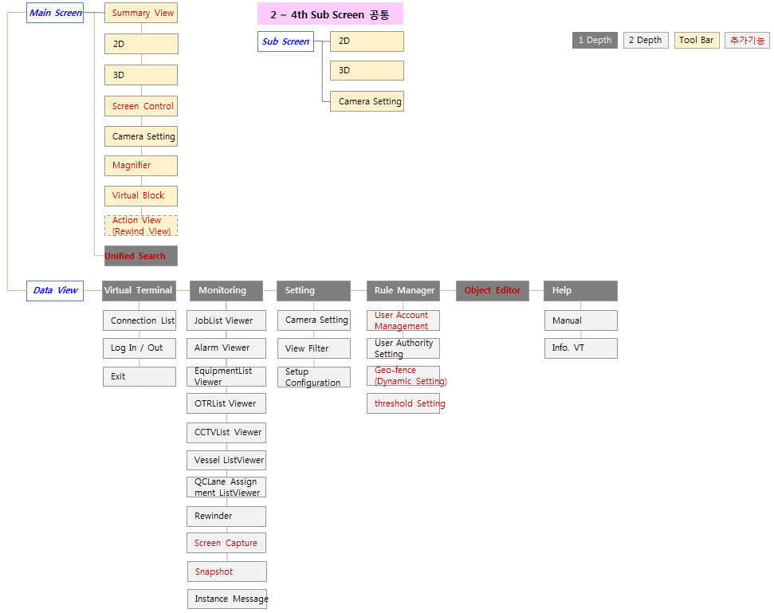

TO-BE(Super Admin)
Virtual Terminal 2.0 Information Architecture (Super Admin)

구분 | 1st | 2nd | 3rd | 4th | Tab | Step | PopUp | 로그인 여부 | Page | 주요기능 / Comment | 비고 | Function List | 담당자검토 결과 | Comment
 | Log In |  |  |  |  |  |  | X | 1 | - VT 로그인을 위해 ID/PW 입력(별도의 Window 사용) |  | SEQ-1
Screen View | Main Screen |  |  |  |  |  |  | O | 1 | - 터미널 지형지물(도로, 레인정보, 블럭정보, 건물, In-Gate/Out-Gate, Gas Station, CCTV Light, Pole, RFID Pole 등), 장비(크레인, 트럭 등) 표현 - 멀티 스크린으로 분할된 스크린 뷰 확인 가능 |  | SEQ-10 ~ 16
 |  | Unified Search |  |  | Current |  |  | O | 1 | - 클릭 시 통합검색 Viewer 실행 - Equipment, Container, 작업자 검색 시 Information, Job, Alarm 정보 결과 확인 및 리스트 클릭 시 해당 Equipment, Container로 Focus 이동 |  | SEQ-85 ~ 89
 |  |  |  |  | Historical |  |  | O | 1 | - Container 검색 시 작업흐름순 Job Info 출력(Vessel→QC(양하)→YT(적재/이동)→TC(운반)→OTR(적재/이동)→Gate Out) - CHE 검색 시 JobList, AlarmList 각각 작업흐름 순서대로 출력 |  | SEQ-85 ~ 89
 | Tool Bar | Summary view |  |  |  |  |  | O | 1 | 전체화면 2D Mini Map으로 YC&ITV&OTR 위치, Yard/Block 점유율, 생산성 등 표현 특정 Warning 표시(강풍주의-wind alarm, 화재주의-fire alarm) |  | SEQ-19 ~ 28
 |  | 2D Free Switch |  |  |  |  |  | O | 1 | 해당 스크린 뷰 2D화면 전환 |  | SEQ-77
 |  | 3D Free Switch |  |  |  |  |  | O | 1 | 해당 스크린 뷰 3D화면 전환 |  | SEQ-78
 |  | Screen Control |  |  |  |  |  | O | 1 | 클릭 시 화면 분할 선택영역이 보이고 선택 시 스크린 뷰 분할 표시 |  | SEQ-84
 |  | camera setting |  |  |  |  |  | O | 1 | - 해당 view 기준으로 Camera setting view 실행 - F1~F10 카메라 설정 & User Profile Update |  | SEQ-83
 |  | Magnifier |  |  |  |  |  | O | 1 | Summary View에서 특정 CHE, Space 3D 확대 뷰 제공(돋보기) |  | SEQ-24
 |  | Virtual Block |  |  |  |  |  | O | 1 | 위치 확인이 안되는 콘테이너의 Virtual Block 정보 제공(Block Number, Block별 콘테이너 개수, 콘테이너 기본정보) |  | SEQ-26
 |  | Action View Undo |  |  |  |  |  | O | 1 | Action View 실행 시 Action View 이전 화면 복원 기능 |  | SEQ-27
 |  | Rewind View Undo |  |  |  |  |  | O | 1 | VT 사용자에게 Snapshot으로 전송된 Rewinder View 실행 시 Rewinder View 이전 화면 복원 기능 |  | 본개발 시 추가 예정
Data View | Virtual Terminal | Connection List |  |  |  |  |  | O | 1 | user count(접속자수), type(계정 권한), user IP, user ID, role(터미널명), s/w version, 오늘 최초접속시각 표시 |  | SEQ-42
 |  | Log Out |  |  |  |  |  | O | 1 | 클릭 시 로그아웃 및 Connection 유지 |  | SEQ-44
 |  | Exit |  |  |  |  |  | O | 1 | 클릭 시 로그아웃 및 서비스 종료 |  | SEQ-45
 | Monitoring | Rewinder |  |  |  |  |  | O | 1 | 로그파일 Reading하여 터미널의 Job수행기록, 이벤트 메시지 등을 동영상으로 표현 - 배속조정, 30초 이전/이후 플레이 |  | SEQ-196
 |  | Screen Capture |  |  |  |  |  | O | 1 | 모니터링뷰 메인화면을 캡쳐하고 사용자별 지정된 디렉토리에 이미지 저장 |  | SEQ-198
 |  | Snapshot |  |  |  |  |  | O | 1 | 메인 스크린뷰 화면의 경/위도 좌표, 카메라 앵글 정보 저장 |  | SEQ-199
 |  | Instance Message |  |  |  |  |  | O | 1 | 특정 Equipment의 VMT로 메시지 입력 후 전송 |  | SEQ-53
 | Setting | Server IP Setting |  |  |  |  |  | O | 1 | VT와 통신되는 EagleEye Server(VTIS)의 정보 설정(터미널명, IP, Port) | 최초 설정 시 또는 바탕화면 설정 아이콘으로 제공 | SEQ-8
 |  | Camera Setting |  |  |  |  |  | O | 1 | 메인 스크린뷰 화면의 경/위도 좌표, 카메라 앵글 정보 설정 |  | SEQ-58
 |  | View Filter |  |  |  |  |  | O | 1 | 각 Filter 설정에 따른 Equipment/Container의 컬러 지정 또는 선택적 표시 |  | SEQ-59
 |  | Setup Configuration |  |  |  |  |  | O | 1 | General Configuration : ITV Speed Limit, 2D or 3D에서 ITV 이름 Text On/Off, ITV Log File 관련 항목 설정 |  | SEQ-186 ~ 195
 | Rule Manager | User Account Management |  |  |  |  |  | O | 1 | 사용자 계정 등록/수정/삭제 |  | SEQ-64
 |  | User Authority Setting |  |  |  |  |  | O | 1 | 계정 권한별(admin/user) 메뉴 접근권한 설정 |  | SEQ-65
 |  | Geo-fence(Dynamic Setting) |  |  |  |  |  | O | 1 | 2D 화면 터미널 내 특정영역을 다각형으로 설정 관리 |  | SEQ-66
 |  | threshold Setting |  |  |  |  |  | O | 1 | Equipment별 임계치 조회 및 설정 |  | SEQ-67~73
 | Object Editor |  |  |  |  |  |  | O | 1 | 터미널에 새로운 CHE가 추가 될 경우 등록/수정/삭제 가능. Object의 속성, 색상 정보 등 기본정보 설정 |  | SEQ-61~63
 | Help | Manual |  |  |  |  |  | O | 1 | VIrtualTerminal 사용을 위한 사용자 매뉴얼 download(파일 다운로드 or WEB) |  | SEQ-74
 |  | Info. VT |  |  |  |  |  | O | 1 | 현재 사용중인 VT의 Version, 서버 최신 Version정보 표시, Version이 다른 경우 수동 업데이트 가능 |  | SEQ-75

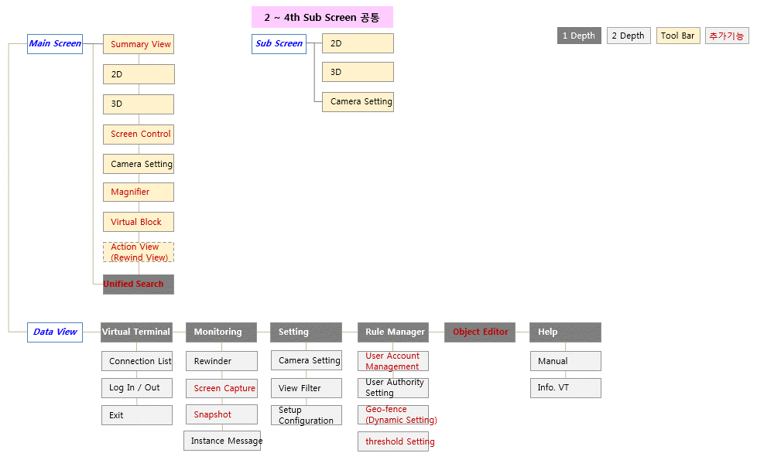

TO-BE(Admin)
Virtual Terminal 2.0 Information Architecture (Admin)

구분 | 1st | 2nd | 3rd | 4th | Tab | Step | PopUp | 로그인 여부 | Page | 주요기능 / Comment | 비고 | Function List | 담당자검토 결과 | Comment
 | Log In |  |  |  |  |  |  | X | 1 | - VT 로그인을 위해 ID/PW 입력(별도의 Window 사용) |  | SEQ-1
...
 | Setting | Server IP Setting |  |  |  |  |  | O | 1 | VT와 통신되는 EagleEye Server(VTIS)의 정보 설정(터미널명, IP, Port) | 최초 설정 시 또는 바탕화면 설정 아이콘으로 제공 | SEQ-8
 |  | Camera Setting |  |  |  |  |  | O | 1 | 메인 스크린뷰 화면의 경/위도 좌표, 카메라 앵글 정보 설정 |  | SEQ-58
 |  | View Filter |  |  |  |  |  | O | 1 | 각 Filter 설정에 따른 Equipment/Container의 컬러 지정 또는 선택적 표시 |  | SEQ-59
 |  | Setup Configuration |  |  |  |  |  | O | 1 | General Configuration : ITV Speed Limit, 2D or 3D에서 ITV 이름 Text On/Off, ITV Log File 관련 항목 설정 |  | SEQ-186 ~ 195
 | Object Editor |  |  |  |  |  |  | O | 1 | 터미널에 새로운 CHE가 추가 될 경우 등록/수정/삭제 가능. Object의 속성, 색상 정보 등 기본정보 설정 |  | SEQ-61~63
 | Help | Manual |  |  |  |  |  | O | 1 | VIrtualTerminal 사용을 위한 사용자 매뉴얼 download(파일 다운로드 or WEB) |  | SEQ-74
 |  | Info. VT |  |  |  |  |  | O | 1 | 현재 사용중인 VT의 Version, 서버 최신 Version정보 표시, Version이 다른 경우 수동 업데이트 가능 |  | SEQ-75

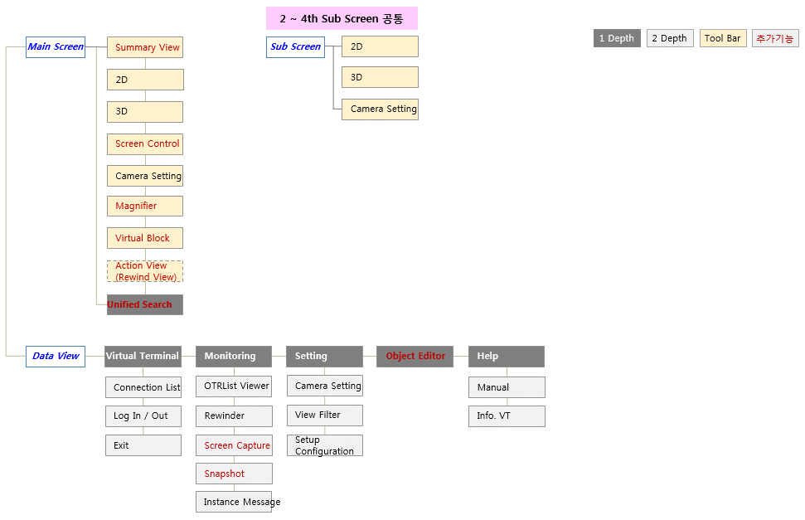

TO-BE(User)
...
Virtual Terminal 2.0 Information Architecture (User)
구분 | 1st | 2nd | 3rd | 4th | Tab | Step | PopUp | 로그인 여부 | Page | 주요기능 / Comment | 비고 | Function List | 담당자검토 결과
 | Setting | Server IP Setting |  |  |  |  |  | O | 1 | VT와 통신되는 EagleEye Server(VTIS)의 정보 설정(터미널명, IP, Port) | 최초 설정 시 또는 바탕화면 설정 아이콘으로 제공 | SEQ-8
 |  | Camera Setting |  |  |  |  |  | O | 1 | 메인 스크린뷰 화면의 경/위도 좌표, 카메라 앵글 정보 설정 |  | SEQ-58
 |  | View Filter |  |  |  |  |  | O | 1 | 각 Filter 설정에 따른 Equipment/Container의 컬러 지정 또는 선택적 표시 |  | SEQ-59
 |  | Setup Configuration |  |  |  |  |  | O | 1 | General Configuration : ITV Speed Limit, 2D or 3D에서 ITV 이름 Text On/Off, ITV Log File 관련 항목 설정 |  | SEQ-186 ~ 195
 | Help | Manual |  |  |  |  |  | O | 1 | VIrtualTerminal 사용을 위한 사용자 매뉴얼 download(파일 다운로드 or WEB) |  | SEQ-74
 |  | Info. VT |  |  |  |  |  | O | 1 | 현재 사용중인 VT의 Version, 서버 최신 Version정보 표시, Version이 다른 경우 수동 업데이트 가능 |  | SEQ-75

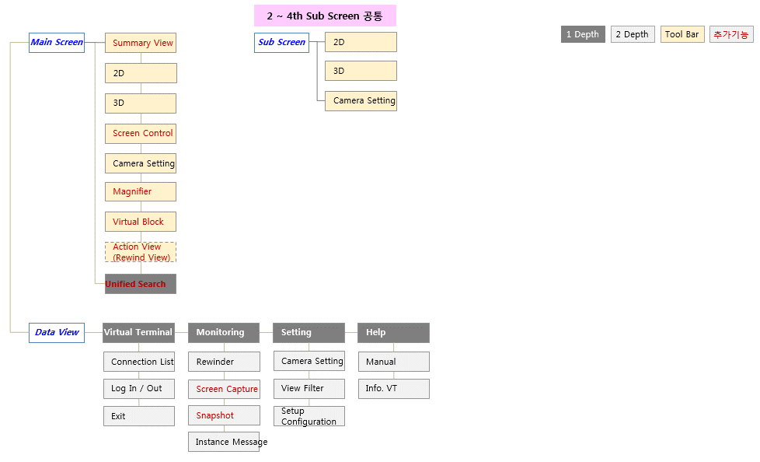

AS-IS(Admin)
...
Virtual Terminal 2.0 Information Architecture (Admin)
구분 | 1st | 2nd | Tab | Step | PopUp | 로그인 여부 | Page | 주요기능 / Comment | 비고
 |  | Event Message View |  |  |  | O | 1 | Equipment별(YT, QC, TC, EHRS, OTR, EEMSG), Warning, Critical, Job 관련 알람/경고 메시지가 시스템으로부터 출력, 메시지유형 및 중요도는 텍스트 색상으로 표시
 | KPI | KPI Viewer |  |  |  | O | 1 | ITV 통계를 시간대별 막대 그래프로 표현
 | Setting | Server IP Setting |  |  |  | O | 1 | VT와 통신되는 EagleEye Server(VTIS)의 정보 설정(터미널명, IP, Port)
 |  | Camera Setting |  |  |  | O | 1 | 메인 스크린뷰 화면의 경/위도 좌표, 카메라 앵글 정보 설정
 |  | View Filter |  |  |  | O | 1 | 각 Filter 설정에 따른 Equipment/Container의 컬러 지정 또는 선택적 표시
 |  | Setup Configuration |  |  |  | O | 1 | - Container Color Setting : Container Type, Container Class Type, Container Job Type, Container Tier별 색상 변경 - General Color Setting : Job/Alarm/Equipment List View의 색상, ITV/TC/QC의 이름 외관 색상, Event Message View의 Text 색상 변경 - General Configuration : ITV Speed Limit, 2D or 3D에서 ITV 이름 Text On/Off, ITV Log File 관련 항목 설정 - Server Configuration : 처음 접속 시 표시되는 Server의 구성 정보 확인 - Productivity Color Setting : YT/QC/TC/RS/EH별 생산성 초과/미만 구분 색상 설정, Vessel 생산성별(Good/Delayed/Below the threshold) 수치 색상 설정
 | Help | Manual |  |  |  | O | 1 | VIrtualTerminal 사용을 위한 사용자 매뉴얼 download(파일 다운로드)
 |  | Info. VT |  |  |  | O | 1 | 현재 사용중인 VT의 Version정보 표시

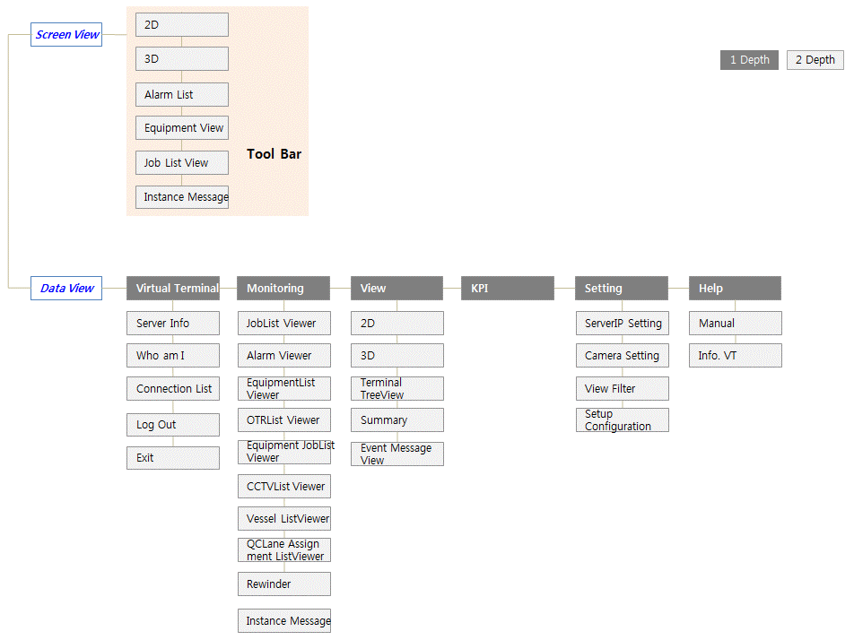

AS-IS(User)
...
Virtual Terminal 2.0 Information Architecture (User)
구분 | 1st | 2nd | Tab | Step | PopUp | 로그인 여부 | Page | 주요기능 / Comment | 비고
 |  | Event Message View |  |  |  | O | 1 | Equipment별(YT, QC, TC, EHRS, OTR, EEMSG), Warning, Critical, Job 관련 알람/경고 메시지가 시스템으로부터 출력, 메시지유형 및 중요도는 텍스트 색상으로 표시
 | KPI | KPI Viewer |  |  |  | O | 1 | ITV 통계를 시간대별 막대 그래프로 표현
 | Setting | Server IP Setting |  |  |  | O | 1 | VT와 통신되는 EagleEye Server(VTIS)의 정보 설정(터미널명, IP, Port)
 |  | Camera Setting |  |  |  | O | 1 | 메인 스크린뷰 화면의 경/위도 좌표, 카메라 앵글 정보 설정
 |  | View Filter |  |  |  | O | 1 | 각 Filter 설정에 따른 Equipment/Container의 컬러 지정 또는 선택적 표시
 |  | Setup Configuration |  |  |  | O | 1 | - Container Color Setting : Container Type, Container Class Type, Container Job Type, Container Tier별 색상 변경 - General Color Setting : Job/Alarm/Equipment List View의 색상, ITV/TC/QC의 이름 외관 색상, Event Message View의 Text 색상 변경 - General Configuration : ITV Speed Limit, 2D or 3D에서 ITV 이름 Text On/Off, ITV Log File 관련 항목 설정 - Server Configuration : 처음 접속 시 표시되는 Server의 구성 정보 확인 - Productivity Color Setting : YT/QC/TC/RS/EH별 생산성 초과/미만 구분 색상 설정, Vessel 생산성별(Good/Delayed/Below the threshold) 수치 색상 설정
 | Help | Manual |  |  |  | O | 1 | VIrtualTerminal 사용을 위한 사용자 매뉴얼 download(파일 다운로드)
 |  | Info. VT |  |  |  | O | 1 | 현재 사용중인 VT의 Version정보 표시

